Graf č. 1
 | Graf č. 1
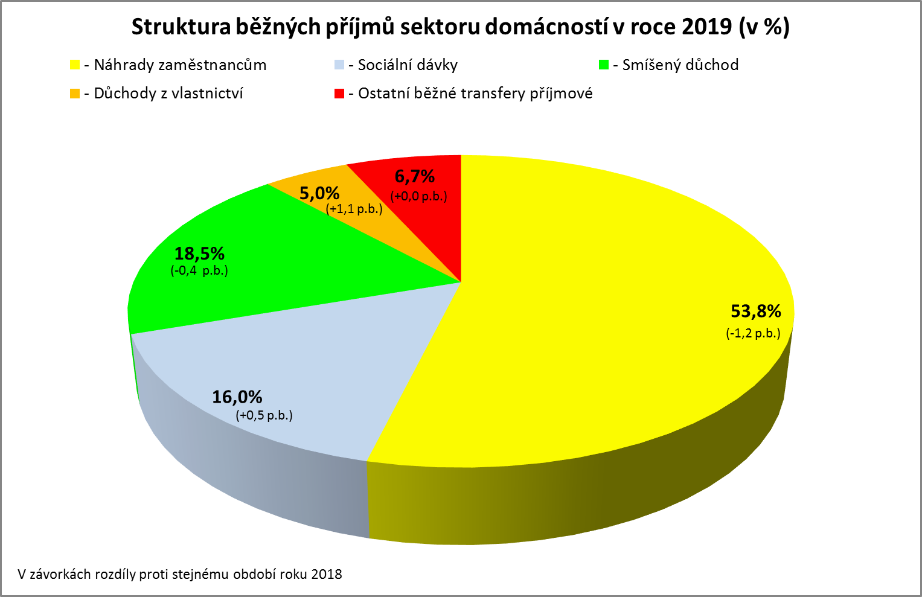

Zpracováno z předběžných údajů ČSÚ

Graf č. 2
 | Graf č. 2
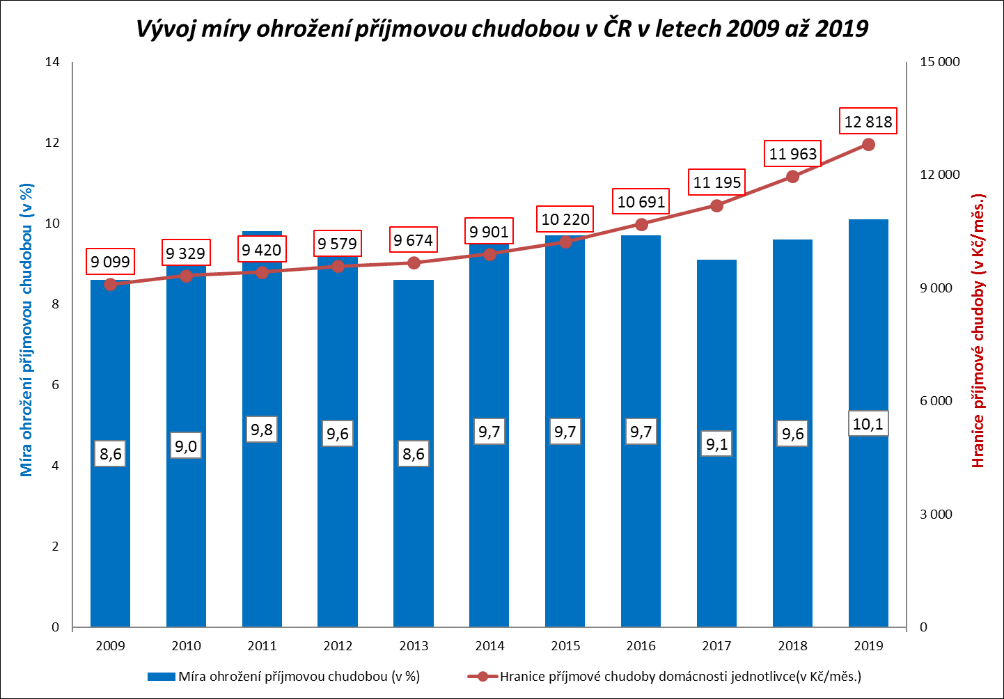

Zpracováno z údajů ČSÚ

Graf č. 3
 | Graf č. 3
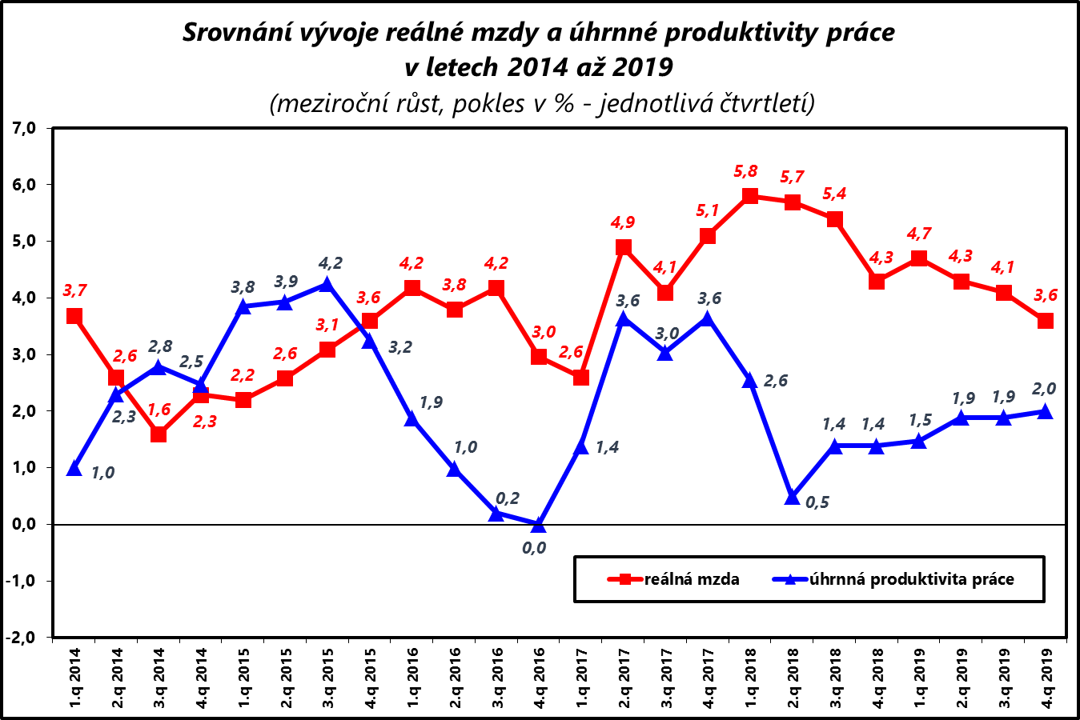

Zpracováno z údajů ČSÚ

Graf č. 4
 | Graf č. 4
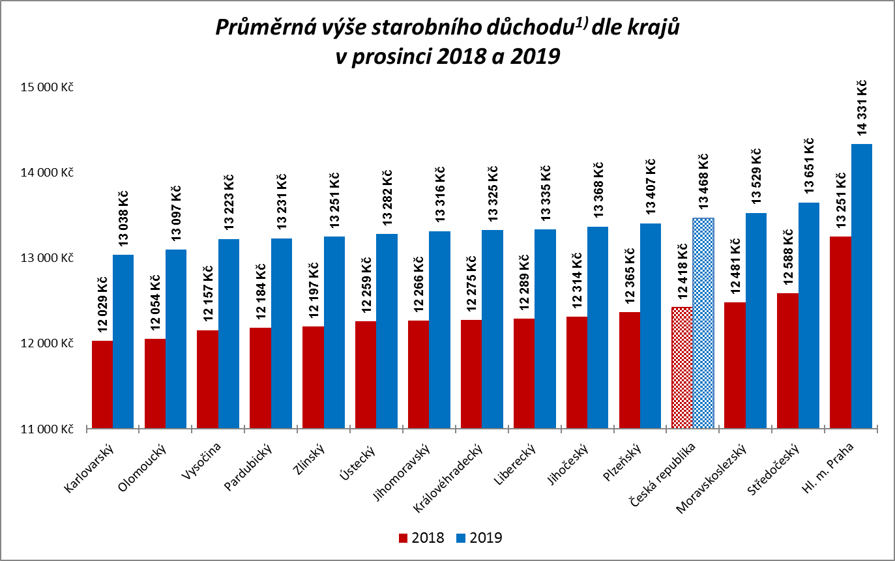

1) včetně poměrného starobního důchodu
Zpracováno z údajů ČSSZ

Graf č. 5
 | Graf č. 5
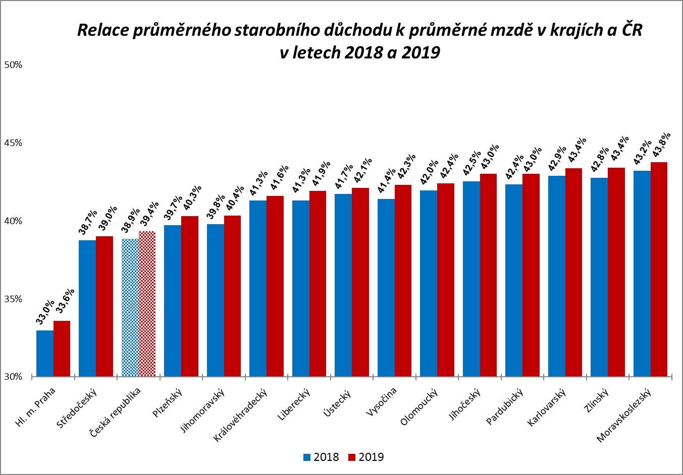

Zpracováno z údajů ČSSZ

Graf
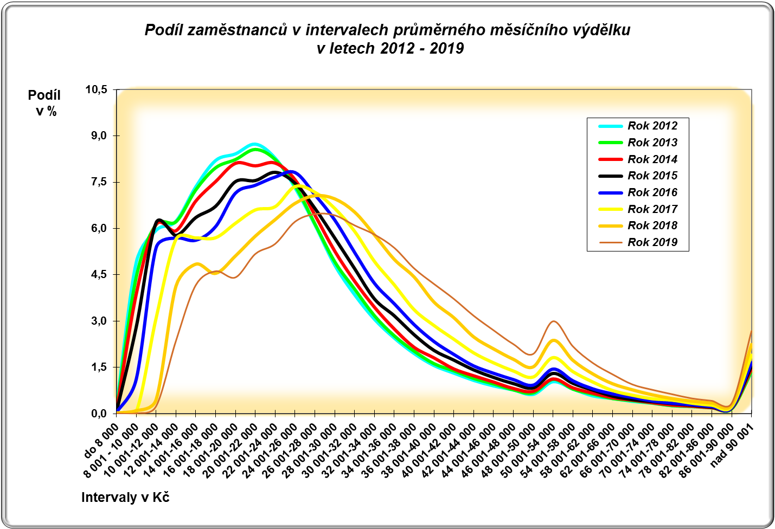

CR-M7.1z
ISPV - speciální výstupy |  | Rok 2019 |  |  |  |  | CR-M7.1z

Hrubá měsíční mzda podle kategorií zaměstnání

kategorie zaměstnání | počet zaměstnanců | diferenciace |  |  |  |  | průměr
 |  | 1. decil | 1. kvartil | medián | 3. kvartil | 9. decil | hodnota
 | tis. osob | Kč/měs | Kč/měs | Kč/měs | Kč/měs | Kč/měs | Kč/měs

D Manuální pracovníci | 1,752.3 | 15,847 | 19,927 | 26,242 | 33,148 | 40,638 | 27,579
T Nemanuální pracovníci | 1,965.9 | 21,745 | 28,744 | 37,578 | 49,606 | 69,775 | 44,141
CELKEM | 3,718.2 | 17,369 | 23,475 | 31,434 | 41,683 | 56,397 | 36,336

Relace (%) D/T |  | 72.9 | 69.3 | 69.8 | 66.8 | 58.2 | 62.5

manuální pracovníci - zaměstnanci s převážně manuálním charakterem práce (hlavní třída 4-9)
nemanuální pracovníci - zaměstnanci s převážně nemanuálním charakterem práce (hlavní třída 1-5)

